信用交易
融资融券市场交易数据统计（20221207）

标的证券 | 融资融券余额（亿元） | 融资余额（亿元） | 融券余额（亿元） | 融资买入额（亿元） | 融资融券规模变化（亿元） | 融资余额增幅(‰) | 融券余额增幅(%)
统计数据 | 15,709.01 | 14,742.56 | 966.45 | 723.31 | 28.23 | 1.82 | 0.14
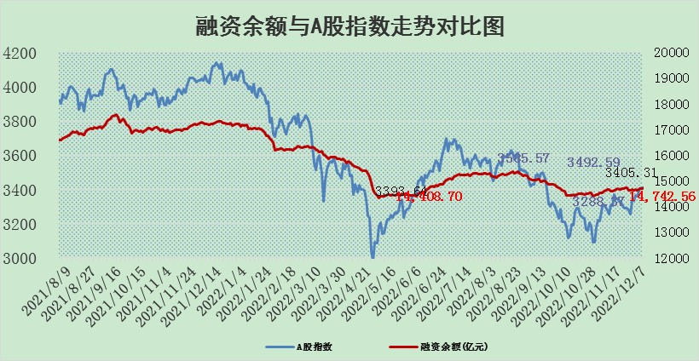

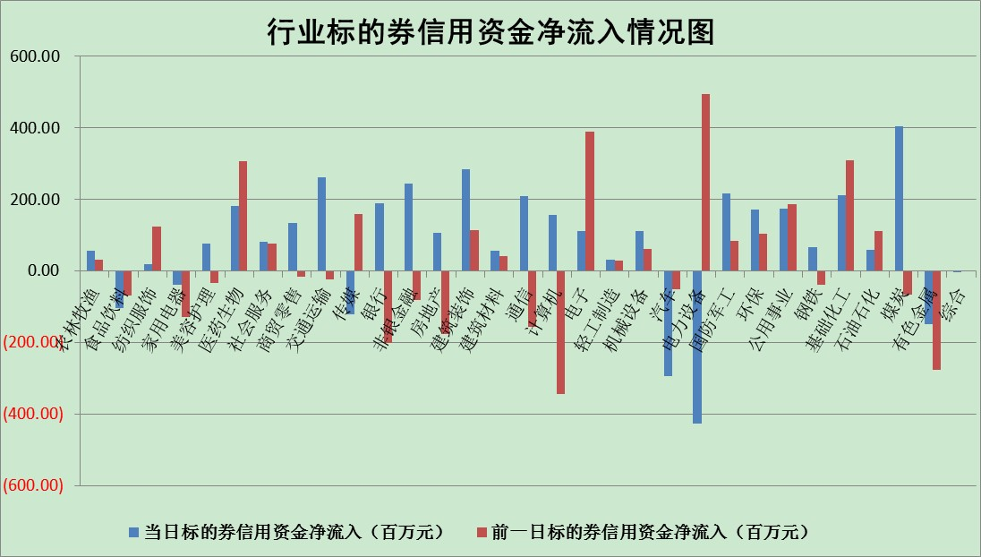

标的基金代码 | 标的基金简称 | 融资余额/市值(%) | 融资余额增幅(%) | 融资买入额/成交金额(%) | （融资余额净增额-融券余额净增额）/市值(‱) | 融券余额降幅(%) | ABS[（融资余额净增额-融券余额净增额）/市值净增额-1](%)
159902 | 华夏中小板ETF | 0.00 | 0.00 | 0.00 | 0.00 | 0.00 | 100.00
159915 | 易方达创业板ETF | 1.80 | -9.54 | 268.15 | -19.61 | -2.31 | 119.15
159919 | 嘉实沪深300ETF | 5.19 | -0.09 | 0.15 | -3.09 | -18.85 | 86.20
159920 | 华夏恒生ETF | 80.28 | -0.17 | 12.25 | -13.80 | 1.09 | 87.50
159922 | 嘉实中证500ETF | 0.31 | 0.29 | 10.85 | 2.12 | 0.30 | 114.86
159925 | 南方沪深300ETF | 0.01 | -4.69 | 0.00 | -0.04 | 0.00 | 99.63
159928 | 消费ETF | 0.91 | 6.18 | 3.85 | 5.09 | -1.00 | 89.56
159934 | 易方达黄金ETF | 499.70 | 0.67 | 95.08 | 332.02 | 0.00 | 6509.73
159939 | 全指信息技术ETF | 0.82 | -1.54 | 15.24 | -0.59 | 56.56 | 98.73
159940 | 全指金融地产ETF | 0.25 | -10.72 | 0.04 | -3.04 | 0.00 | 97.82
159995 | 半导体芯片ETF | 1.92 | -1.06 | 181.20 | -1.94 | 0.89 | 97.42
159997 | 天弘中证电子ETF | 2.42 | -1.41 | 0.99 | -3.46 | 0.77 | 95.54
159998 | 天弘中证计算机主题ETF | 0.35 | -11.37 | 0.03 | -4.43 | 0.00 | 90.84
510050 | 华夏上证50ETF | 9.19 | 0.08 | 136.02 | 3.13 | 9.06 | 101.63
510180 | 华安上证180ETF | 0.50 | -0.35 | 1.91 | -0.09 | 5.86 | 99.77
510880 | 华泰柏瑞红利ETF | 0.21 | 5.13 | 0.54 | 0.82 | -4.23 | 102.66
510900 | 易方达恒生H股ETF | 118.64 | -0.06 | 7.11 | -7.52 | 0.00 | 94.07
511010 | 5年期国债ETF | 32.19 | 0.64 | 0.40 | 20.46 | 0.00 | 445.53
511380 | 可转债及可交换债券ETF | 14.45 | 0.09 | 0.98 | 1.36 | 0.00 | 49.23
512000 | 全指证券ETF | 6.74 | -0.12 | 16.30 | -0.86 | -0.16 | 96.93
512010 | 沪深300医药卫生ETF | 4.89 | 5.37 | 29.92 | 25.02 | 0.30 | 67.08
512070 | 沪深300非银ETF | 2.10 | 0.79 | 41.91 | 1.60 | -7.07 | 99.75
512400 | 南方中证申万有色金属ETF | 1.49 | -7.34 | 0.87 | -10.93 | 2.40 | 96.40
512580 | 广发中证环保产业ETF | 0.65 | 2.68 | 0.42 | 1.16 | -1.05 | 98.88
512660 | 国泰中证军工ETF | 2.83 | 1.45 | 22.14 | 4.07 | 0.08 | 117.01
512800 | 华宝中证银行ETF | 14.87 | -0.16 | 1.45 | -4.98 | -6.80 | 94.63
512980 | 广发中证传媒ETF | 1.51 | 1.47 | 114.39 | 2.19 | 0.00 | 93.76
515030 | 华夏中证新能源汽车ETF | 1.77 | -0.09 | 17.09 | -0.91 | -3.04 | 100.59
515050 | 华夏中证5G通信主题ETF | 1.77 | -0.39 | 310.04 | -0.50 | 2.72 | 103.15
515070 | 华夏中证人工智能ETF | 1.27 | 2.31 | 0.85 | 2.86 | 0.00 | 103.24
标的股票比较指标 |  | 融资余额/流通A股市值(%) | 融资余额增幅(%) | 融资买入额/成交金额(%) | （融资余额净增额-融券余额净增额）/流通A股市值(‱) | 融券余额降幅(%) | ABS[（融资余额净增额-融券余额净增额）/流通A股市值净增额-1](%)
前十名标的个股 |  | 仁东控股 | 飞马国际 | 京能电力 | 信雅达 | 莱茵生物 | 绿的谐波
 |  | 全柴动力 | 皇马科技 | 农业银行 | 思特威 | 时代出版 | 屹通新材
 |  | 数码视讯 | 丽江股份 | 首钢股份 | 慧博云通 | 星云股份 | 晨光新材
 |  | 中体产业 | 华峰铝业 | 中航机电 | 超捷股份 | 创识科技 | 通业科技
 |  | 司尔特 | 信德新材 | 中航电子 | 创耀科技 | 英威腾 | 华峰测控
 |  | 莱茵生物 | 万盛股份 | 井松智能 | 斯瑞新材 | 沪农商行 | 凡拓数创
 |  | 超捷股份 | 海汽集团 | 中光防雷 | 信德新材 | 中远海科 | 华盛锂电
 |  | 亚通股份 | 三江购物 | 蒙草生态 | 华光新材 | 建龙微纳 | 超捷股份
 |  | 南极光 | 艾隆科技 | 必易微 | 中微半导 | 中钢天源 | 富创精密
 |  | 联创光电 | 信雅达 | 亚通股份 | 京山轻机 | 奋达科技 | 鱼跃医疗
后十名标的个股 |  | 泽达易盛 | 惠泰医疗 | 招商蛇口 | 粤传媒 | 汤姆猫 | 亚信安全
 |  | 岱美股份 | 美格智能 | 银泰黄金 | 三维天地 | 海南瑞泽 | 长江通信
 |  | 飞科电器 | 粤传媒 | 陆家嘴 | 前沿生物 | 君亭酒店 | 爱威科技
 |  | 中国人寿 | 华阳集团 | 格力地产 | 蒙泰高新 | 元力股份 | 国电南瑞
 |  | 杭叉集团 | 科力尔 | 泽达易盛 | 亨迪药业 | 海晨股份 | 佳华科技
 |  | 古井贡酒 | 三维天地 | 利源精制 | 英诺特 | 天壕环境 | 武商集团
 |  | 皇马科技 | 共同药业 | 海大集团 | 共同药业 | 天娱数科 | 润阳科技 | ;
 |  | 中国广核 | 邦彦技术 | 宝信软件 | 王府井 | 宣泰医药 | 鼎通科技
 |  | 奕瑞科技 | 沪农商行 | 搜于特 | 中科蓝讯 | 小商品城 | 深水规院
 |  | 鸿路钢构 | 建科股份 | 宁沪高速 | 建科股份 | 泰格医药 | 福星股份
说明：1.以上普通交易数据和信用交易数据皆以交易日收盘后数据为基准；2.上述标的证券总数据只计算标的证券市场总数据，不包括从标的证券中调出去标的证券数据，所以与交易所公布的总值略有不同； 3.上述行业采用申万一级行业分类；4.以上标的基金和标的个股中比较的6个指标值中：前5个（从左至右）为正向指标，值越大排名越靠前；第6个为逆向指标，值越小，排名越靠前；5.第6个指标中ABS[]表示求绝对值，其主要用于考量信用资金相对净流入对股价相对净变化的贡献程度；6.数据来源：wind，交易所。

 | 证券代码 | 新增融资余额 | 融资买入额 | 融资买入增幅前10
远大智能 | 002689 | 28175353 | 42268582 | 199%
亚太股份 | 002284 | 21555247 | 34242865 | 82%
赛诺医疗 | 688108 | 72122899 | 101076547 | 78%
湖南发展 | 000722 | 66023557 | 137112987 | 75%
柘中股份 | 002346 | 14584119 | 36845980 | 58%
国城矿业 | 000688 | 24683149 | 48240585 | 54%
兆新股份 | 002256 | 1985058 | 4066269 | 52%
凯美特气 | 002549 | 33806472 | 61340055 | 52%
华昌达 | 300278 | 13474542 | 19303225 | 48%
新华联 | 000620 | 27311937 | 39201759 | 43%

 | 证券代码 | 新增融资余额 | 融资买入额 | 融资买入增幅前10
兔宝宝 | 002043 | 73310337 | 89923983 | 334%
捷昌驱动 | 603583 | 26026415 | 31686727 | 262%
湘财股份 | 600095 | 94196837 | 132280449 | 252%
中谷物流 | 603565 | 49103883 | 60098371 | 234%
中青宝 | 300052 | 24215352 | 31377809 | 98%
顾家家居 | 603816 | 138518545 | 188424210 | 78%
喜临门 | 603008 | 31503289 | 48351944 | 77%
财信发展 | 000838 | 10831830 | 17666790 | 74%
苏州银行 | 002966 | 10578096 | 19143736 | 72%
金诚信 | 603979 | 23858538 | 36098133 | 60%

